Template
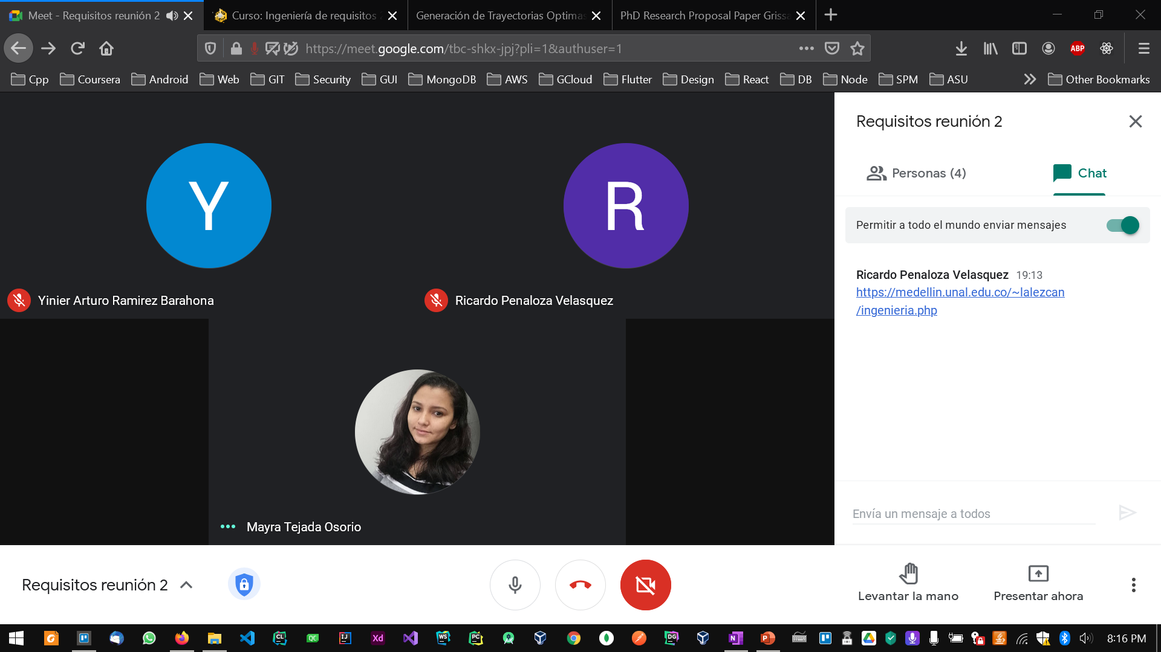
Requirements Engineering 2021 - 1
Juan David Mejia Ardila | Mayra Patricia Tejada Osorio | Yinier Arturo Ramirez Barahona | Ricardo Penaloza Velasquez
Activity Name | Bitacora 2 |  | ID: #T2
Assigned Member | Everyone
Last Updated | 27 - February - 2021 9pm
Description | Bitacora 2

Proxima Reunion

 | Mayra | Juan | Ricardo | Yinier
Tareas Semana pasada | HECHO | HECHO | HECHO | HECHO
Tarea | ADELANTAR KAOS Y ESPINA DE PESCADO | 2 punto | ADELANTAR KAOS Y ESPINA DE PESCADO | ADELANTAR KAOS Y ESPINA DE PESCADO
Tarea

